Ark1
alder | 2020K1 | Min. Alder | Max alder | Antal | Døde | % af sum | Døde % |  | 5% | 10% | 15% | 20% | 25% | 30% | 35% | 40% | 45% | 50% | 55% | 60% | 65% | 70% | 75% | 80% | 85% | 90% | 95% | 100%
0 | 61466 | 90 | 999 | 45028 | 1787 | 0.77% | 3.97% |  | 89.35 | 178.7 | 268.05 | 357.4 | 446.75 | 536.1 | 625.45 | 714.8 | 804.15 | 893.5 | 982.85 | 1072.2 | 1161.55 | 1250.9 | 1340.25 | 1429.6 | 1518.95 | 1608.3 | 1697.65 | 1787
1 | 61916 | 80 | 89 | 227298 | 52313 | 3.90% | 23.02% |  | 2615.65 | 5231.3 | 7846.95 | 10462.6 | 13078.25 | 15693.9 | 18309.55 | 20925.2 | 23540.85 | 26156.5 | 28772.15 | 31387.8 | 34003.45 | 36619.1 | 39234.75 | 41850.4 | 44466.05 | 47081.7 | 49697.35 | 52313
2 | 62148 | 70 | 79 | 564390 | 113975 | 9.69% | 20.19% |  | 5698.75 | 11397.5 | 17096.25 | 22795 | 28493.75 | 34192.5 | 39891.25 | 45590 | 51288.75 | 56987.5 | 62686.25 | 68385 | 74083.75 | 79782.5 | 85481.25 | 91180 | 96878.75 | 102577.5 | 108276.25 | 113975
3 | 62697 | 60 | 69 | 663646 | 48395 | 11.40% | 7.29% |  | 2419.75 | 4839.5 | 7259.25 | 9679 | 12098.75 | 14518.5 | 16938.25 | 19358 | 21777.75 | 24197.5 | 26617.25 | 29037 | 31456.75 | 33876.5 | 36296.25 | 38716 | 41135.75 | 43555.5 | 45975.25 | 48395
4 | 59661 | 50 | 59 | 800444 | 15354 | 13.75% | 1.92% |  | 767.7 | 1535.4 | 2303.1 | 3070.8 | 3838.5 | 4606.2 | 5373.9 | 6141.6 | 6909.3 | 7677 | 8444.7 | 9212.4 | 9980.1 | 10747.8 | 11515.5 | 12283.2 | 13050.9 | 13818.6 | 14586.3 | 15354
5 | 58993 | 40 | 49 | 756048 | 5094 | 12.98% | 0.67% |  | 254.7 | 509.4 | 764.1 | 1018.8 | 1273.5 | 1528.2 | 1782.9 | 2037.6 | 2292.3 | 2547 | 2801.7 | 3056.4 | 3311.1 | 3565.8 | 3820.5 | 4075.2 | 4329.9 | 4584.6 | 4839.3 | 5094
6 | 58415 | 30 | 39 | 686808 | 2384 | 11.80% | 0.35% |  | 119.2 | 238.4 | 357.6 | 476.8 | 596 | 715.2 | 834.4 | 953.6 | 1072.8 | 1192 | 1311.2 | 1430.4 | 1549.6 | 1668.8 | 1788 | 1907.2 | 2026.4 | 2145.6 | 2264.8 | 2384
7 | 60745 | 20 | 29 | 782701 | 244 | 13.44% | 0.03% |  | 12.2 | 24.4 | 36.6 | 48.8 | 61 | 73.2 | 85.4 | 97.6 | 109.8 | 122 | 134.2 | 146.4 | 158.6 | 170.8 | 183 | 195.2 | 207.4 | 219.6 | 231.8 | 244
8 | 61926 | 10 | 19 | 681911 | 0 | 11.71% | 0.00% |  | 0 | 0 | 0 | 0 | 0 | 0 | 0 | 0 | 0 | 0 | 0 | 0 | 0 | 0 | 0 | 0 | 0 | 0 | 0 | 0
9 | 66522 | 0 | 9 | 614489 | 385 | 10.55% | 0.06% |  | 19.25 | 38.5 | 57.75 | 77 | 96.25 | 115.5 | 134.75 | 154 | 173.25 | 192.5 | 211.75 | 231 | 250.25 | 269.5 | 288.75 | 308 | 327.25 | 346.5 | 365.75 | 385
10 | 66254
11 | 68649 |  | SUM | 5822763 | 239931 |  |  |  | 5% | 10% | 15% | 20% | 25% | 30% | 35% | 40% | 45% | 50% | 55% | 60% | 65% | 70% | 75% | 80% | 85% | 90% | 95% | 100%
12 | 67673 |  | …tjek | TRUE |  |  |  | Døde | 11996.55 | 23993.1 | 35989.65 | 47986.2 | 59982.75 | 71979.3 | 83975.85 | 95972.4 | 107968.95 | 119965.5 | 131962.05 | 143958.6 | 155955.15 | 167951.7 | 179948.25 | 191944.8 | 203941.35 | 215937.9 | 227934.45 | 239931
13 | 68523
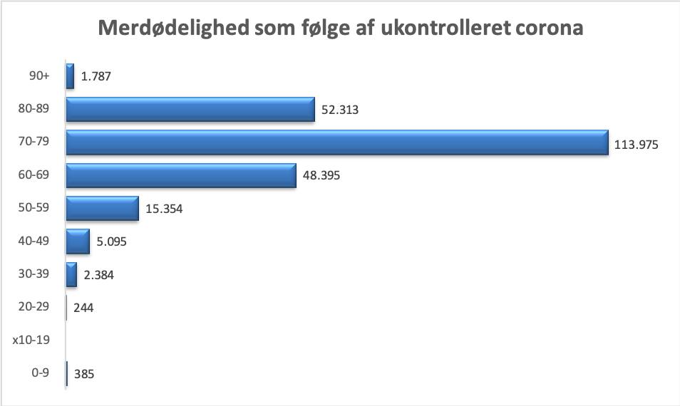
14 | 67530
15 | 67768
16 | 67948
17 | 67304
18 | 68639
19 | 71623
20 | 72131
21 | 73901
22 | 76462
23 | 78029
24 | 81368
25 | 82438
26 | 80189
27 | 81165
28 | 78497
29 | 78521
30 | 76209
31 | 73803
32 | 70680
33 | 69626
34 | 68028
35 | 65478
36 | 64089
37 | 65452
38 | 64948
39 | 68495
40 | 69580
41 | 71301
42 | 70755
43 | 73376
44 | 79147
45 | 77918
46 | 77451
47 | 80790
48 | 79589
49 | 76141
50 | 75628
51 | 78262
52 | 83275
53 | 88906
54 | 85835
55 | 83408
56 | 81314
57 | 76439
58 | 73951
59 | 73426
60 | 69935
61 | 69869
62 | 68816
63 | 68692
64 | 67059
65 | 65209
66 | 65611
67 | 63587
68 | 61861
69 | 63007
70 | 61805
71 | 64190
72 | 67036
73 | 67743
74 | 63780
75 | 58778
76 | 52778
77 | 48254
78 | 41368
79 | 38658
80 | 35232
81 | 32993
82 | 29985
83 | 26583
84 | 23170
85 | 20704
86 | 17963
87 | 15647
88 | 13431
89 | 11590
90 | 9717
91 | 8368
92 | 6701
93 | 5605
94 | 4323
95 | 3265
96 | 2322
97 | 1578
98 | 1193
99 | 822
100 | 490
101 | 290
102 | 134
103 | 108
104 | 54
105 | 30
106 | 18
107 | 8
108 | 0
109 | 1
110 | 0
111 | 1
112 | 0
113 | 0
114 | 0
115 | 0
116 | 0
117 | 0
118 | 0
119 | 0
120 | 0
121 | 0
122 | 0
123 | 0
124 | 0
125 | 0

Ark2
Index | revIndex | Alder | Min. Alder | Max alder | Antal | Døde | m. underrap. | % af sum | Døde % | Nedgang ift. grn.forløb (total) venstre akse | Nedgang ift grn.forløb (%) højre akse | 80% smittede | 80% m. underrap. | Døde grn. | Aldersvægt | opjustering | Nyt tal | 80% ny | Kolonne1 | Døde efter korrekttion | Døde før korrektion | Kolonne2
1 | 10 | 0-9 år | 0 | 9 | 614489 | 385 | 2.8913421801E-05 | 0.10553220181 | 0.00062653684606 | -0.06% | -95% | 491591.2 | 14.213583719 | 308 | 20000 | 0.14719019802 | 0.13184092368 | 614142.76184 | FALSE | 17.756968719 | 384.78306904 | 346.23815688
2 | 9 | 10-19 år | 10 | 19 | 681911 | 0.00000001 | 1.7569356006E-05 | 0.11711124083 | 0.0003 | -0.03% | -94% | 545528.8 | 9.5845896989 | 163.65864 | 13122 | 0.14744191036 | 0.13206638698 | 615193.0173 | FALSE | 10.808545134 | 184.55790519 | 66717.9827
3 | 8 | 20-29 år | 20 | 29 | 782701 | 244 | 2.316915734E-05 | 0.13442089262 | 0.00031174100966 | -0.03% | -93% | 626160.8 | 14.507618095 | 195.2 | 8192 | 0.1561549145 | 0.13987078244 | 651547.53343 | FALSE | 15.095807316 | 203.11408591 | 131153.46657
4 | 7 | 30-39 år | 30 | 39 | 686808 | 2384 | 0.000327392646 | 0.1179522505 | 0.003471130214 | -0.31% | -91% | 549446.4 | 179.88471073 | 1907.2 | 4802 | 0.12913147734 | 0.11566540081 | 538793.77296 | FALSE | 176.39711897 | 1870.2233444 | 148014.22704
5 | 6 | 40-49 år | 40 | 49 | 756048 | 5094 | 0.00080647200937 | 0.12984351244 | 0.0067376674497 | -0.59% | -88% | 604838.4 | 487.78523979 | 4075.2 | 2592 | 0.13648612058 | 0.12225308783 | 569480.60518 | FALSE | 459.27016796 | 3836.9709367 | 186567.39482
6 | 5 | 50-59 år | 50 | 59 | 800444 | 15354 | 0.002913748229 | 0.13746807143 | 0.019181854071 | -1.63% | -85% | 640355.2 | 1865.8338299 | 12283.2 | 1250 | 0.14085959808 | 0.12617049077 | 587728.69226 | FALSE | 1712.4934362 | 11273.726008 | 212715.30774
7 | 4 | 60-69 år | 60 | 69 | 663646 | 48395 | 0.014057470016 | 0.11397441387 | 0.072922913722 | -5.89% | -81% | 530916.8 | 7463.3469968 | 38716 | 512 | 0.11512617047 | 0.10312059402 | 480357.42352 | FALSE | 6752.6100779 | 35029.062951 | 183288.57648
8 | 3 | 70-79 år | 70 | 79 | 564390 | 113975 | 0.04892770681 | 0.096928210885 | 0.2 | -15.11% | -76% | 451512 | 22091.446757 | 90302.4 | 162 | 0.097238130164 | 0.08709795265 | 405720.58885 | FALSE | 19850.978018 | 81144.117771 | 158669.41115
9 | 2 | 80-89 år | 80 | 89 | 227298 | 52313 | 0.071453020205 | 0.039036107085 | 0.23015160714 | -15.87% | -69% | 181838.4 | 12992.902869 | 41850.4 | 32 | 0.039060761793 | 0.034987431118 | 162978.8155 | FALSE | 11645.328597 | 37509.836318 | 64319.184498
10 | 1 | 90-999 år | 90 | 999 | 45028 | 1787 | 0.094558273314 | 0.0077330985307 | 0.24 | -14.54% | -61% | 36022.4 | 3406.2159446 | 8645.376 | 2 | 0.0077334037886 | 0.0069269497045 | 32267.189154 | FALSE | 3051.1296911 | 7744.1253969 | 12760.810846

 |  |  |  |  |  | Grundtal | 1.1 |  | Før korrektion | 4.12% |  | Smitteprocent | 80% |  | Vægt | 2 |  |  |  | Døde før… | 179180.51779
 |  |  |  |  |  | Eksponent | 2.5 |  | Efter korrektion | 1.04% |  | Døde før korrektion | 198447 |  | Eksponent | 4 |  |  |  | Døde efter… | 43691.868429
 |  |  |  |  |  | Factor | 2 |  |  |  |  | Døde efter kor. | 48526
 |  |  |  |  |  |  |  |  |  |  |  | Forskel | 149921

Ark10
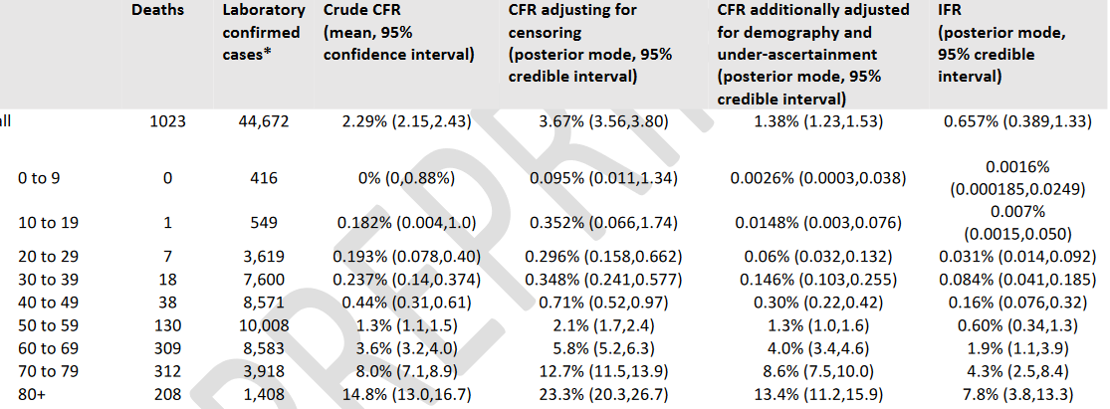
 | min_age | max_age | deaths
80+ years old | 80 | 100 | 0.148
70-79 years old | 70 | 79 | 0.080
60-69 years old | 60 | 69 | 0.036
50-59 years old | 50 | 59 | 0.013
40-49 years old | 40 | 49 | 0.004
30-39 years old | 30 | 39 | 0.002
20-29 years old | 20 | 29 | 0.002
10-19 years old | 10 | 19 | 0.002 | min_age | max_age | Crude | adj_censoring | add_adj_demo_under_ascertainment
 |  |  |  | 0 | 9 | 0 | 0.095 | 0.0026
 |  |  |  | 10 | 19 | 0.182 | 0.352 | 0.0148
 |  |  |  | 20 | 29 | 0.193 | 0.296 | 0.06
 |  |  |  | 30 | 39 | 0.237 | 0.348 | 0.146
 |  |  |  | 40 | 49 | 0.44 | 0.71 | 0.3
 |  |  |  | 50 | 59 | 1.3 | 2.1 | 1.3
 |  |  |  | 60 | 69 | 3.6 | 5.8 | 4
 |  |  |  | 70 | 79 | 8 | 12.7 | 8.6
 |  |  |  | 80 | 89 | 14.8 | 23.3 | 13.4

Ark6
Konkurser, DST (KONK4)
 |  | KONK4
Rækkemærkater | Sum af Værdi
2017 | 8815
1 | 631
2 | 422
3 | 632
4 | 677
5 | 477
6 | 649
7 | 482
8 | 460
9 | 559
10 | 736
11 | 990
12 | 2100
2018 | 9725
1 | 508
2 | 610
3 | 808
4 | 598
5 | 1136
6 | 808
7 | 780
8 | 522
9 | 594
10 | 834
11 | 1457
12 | 1070
2019 | 11483
1 | 952
2 | 652
3 | 1616
4 | 1370
5 | 876
6 | 616
7 | 839
8 | 531
9 | 588
10 | 1146
11 | 1252
12 | 1045
2020 | 1660
1 | 701
2 | 578
3 | 381
Hovedtotal | 31683

Ark9
Sum af Værdi | Kolonnemærkater |  |  | AKU100M
Rækkemærkater | Ikke sæsonkorrigeret | Sæsonkorrigeret | Hovedtotal
2008 | 2600 | 2598 | 5198
1 | 200 | 186 | 386
2 | 214 | 184 | 398
3 | 216 | 188 | 404
4 | 198 | 192 | 390
5 | 198 | 202 | 400
6 | 218 | 214 | 432
7 | 228 | 219 | 447
8 | 220 | 228 | 448
9 | 206 | 226 | 432
10 | 206 | 229 | 435
11 | 228 | 252 | 480
12 | 268 | 278 | 546
2009 | 4466 | 4463 | 8929
1 | 298 | 286 | 584
2 | 332 | 302 | 634
3 | 343 | 319 | 662
4 | 355 | 343 | 698
5 | 374 | 379 | 753
6 | 372 | 370 | 742
7 | 381 | 372 | 753
8 | 390 | 398 | 788
9 | 404 | 424 | 828
10 | 416 | 438 | 854
11 | 395 | 417 | 812
12 | 406 | 415 | 821
2010 | 5374 | 5368 | 10742
1 | 431 | 419 | 850
2 | 476 | 445 | 921
3 | 476 | 452 | 928
4 | 460 | 453 | 913
5 | 439 | 446 | 885
6 | 448 | 447 | 895
7 | 452 | 444 | 896
8 | 440 | 446 | 886
9 | 434 | 451 | 885
10 | 432 | 451 | 883
11 | 433 | 454 | 887
12 | 453 | 460 | 913
2011 | 5377 | 5364 | 10741
1 | 468 | 455 | 923
2 | 488 | 457 | 945
3 | 460 | 442 | 902
4 | 443 | 436 | 879
5 | 422 | 430 | 852
6 | 436 | 440 | 876
7 | 451 | 444 | 895
8 | 443 | 446 | 889
9 | 442 | 452 | 894
10 | 437 | 454 | 891
11 | 440 | 458 | 898
12 | 447 | 450 | 897
2012 | 5375 | 5370 | 10745
1 | 458 | 446 | 904
2 | 472 | 444 | 916
3 | 470 | 454 | 924
4 | 466 | 466 | 932
5 | 462 | 476 | 938
6 | 454 | 459 | 913
7 | 451 | 446 | 897
8 | 450 | 446 | 896
9 | 440 | 444 | 884
10 | 420 | 436 | 856
11 | 404 | 423 | 827
12 | 428 | 430 | 858
2013 | 5043 | 5046 | 10089
1 | 447 | 434 | 881
2 | 456 | 432 | 888
3 | 450 | 434 | 884
4 | 421 | 428 | 849
5 | 414 | 430 | 844
6 | 404 | 412 | 816
7 | 426 | 421 | 847
8 | 428 | 420 | 848
9 | 402 | 404 | 806
10 | 395 | 410 | 805
11 | 382 | 401 | 783
12 | 418 | 420 | 838
2014 | 4721 | 4716 | 9437
1 | 418 | 404 | 822
2 | 424 | 402 | 826
3 | 394 | 387 | 781
4 | 378 | 378 | 756
5 | 375 | 390 | 765
6 | 384 | 392 | 776
7 | 402 | 398 | 800
8 | 408 | 397 | 805
9 | 398 | 397 | 795
10 | 384 | 397 | 781
11 | 379 | 396 | 775
12 | 377 | 378 | 755
2015 | 4371 | 4367 | 8738
1 | 384 | 372 | 756
2 | 388 | 368 | 756
3 | 392 | 382 | 774
4 | 374 | 376 | 750
5 | 354 | 368 | 722
6 | 357 | 364 | 721
7 | 366 | 362 | 728
8 | 369 | 360 | 729
9 | 350 | 352 | 702
10 | 341 | 353 | 694
11 | 341 | 356 | 697
12 | 355 | 354 | 709
2016 | 4241 | 4243 | 8484
1 | 363 | 352 | 715
2 | 370 | 352 | 722
3 | 362 | 351 | 713
4 | 353 | 360 | 713
5 | 341 | 356 | 697
6 | 344 | 350 | 694
7 | 356 | 352 | 708
8 | 362 | 354 | 716
9 | 362 | 364 | 726
10 | 350 | 359 | 709
11 | 333 | 348 | 681
12 | 345 | 345 | 690
2017 | 4133 | 4133 | 8266
1 | 364 | 356 | 720
2 | 384 | 366 | 750
3 | 360 | 354 | 714
4 | 340 | 339 | 679
5 | 333 | 347 | 680
6 | 342 | 350 | 692
7 | 356 | 355 | 711
8 | 360 | 353 | 713
9 | 341 | 342 | 683
10 | 325 | 332 | 657
11 | 306 | 318 | 624
12 | 322 | 321 | 643
2018 | 3657 | 3657 | 7314
1 | 312 | 306 | 618
2 | 328 | 310 | 638
3 | 312 | 298 | 610
4 | 310 | 316 | 626
5 | 296 | 310 | 606
6 | 297 | 308 | 605
7 | 307 | 306 | 613
8 | 300 | 295 | 595
9 | 299 | 297 | 596
10 | 286 | 290 | 576
11 | 304 | 314 | 618
12 | 306 | 307 | 613
2019 | 3670 | 3669 | 7339
1 | 322 | 316 | 638
2 | 328 | 308 | 636
3 | 328 | 320 | 648
4 | 314 | 311 | 625
5 | 284 | 298 | 582
6 | 269 | 284 | 553
7 | 288 | 287 | 575
8 | 303 | 301 | 604
9 | 323 | 320 | 643
10 | 312 | 315 | 627
11 | 303 | 311 | 614
12 | 296 | 298 | 594
2020 | 612 | 587 | 1199
1 | 298 | 294 | 592
2 | 314 | 293 | 607
Hovedtotal | 53640 | 53581 | 107221

